Market
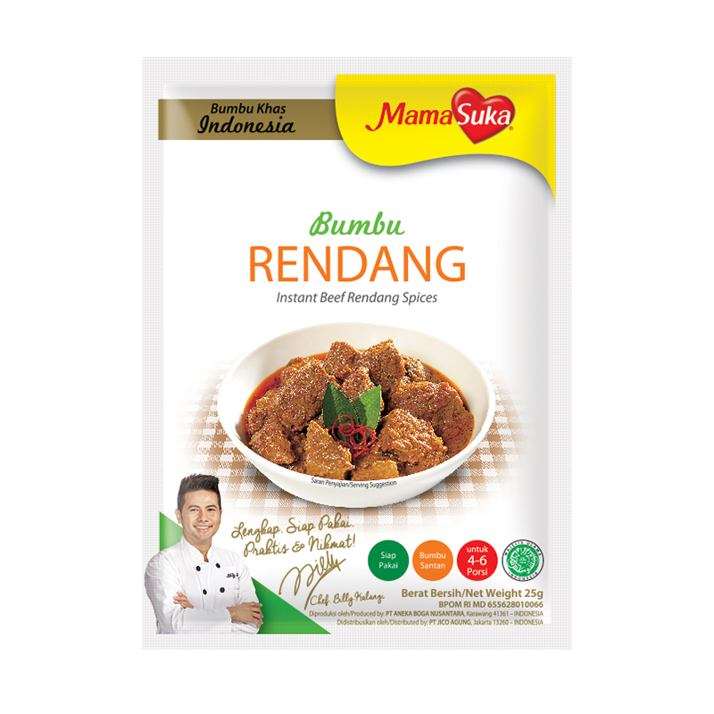
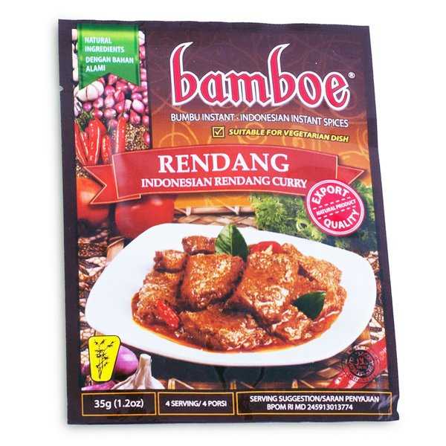
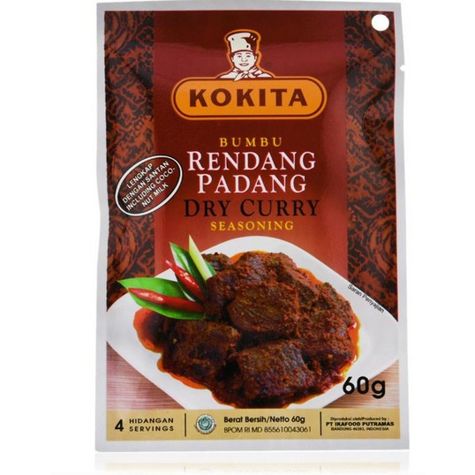
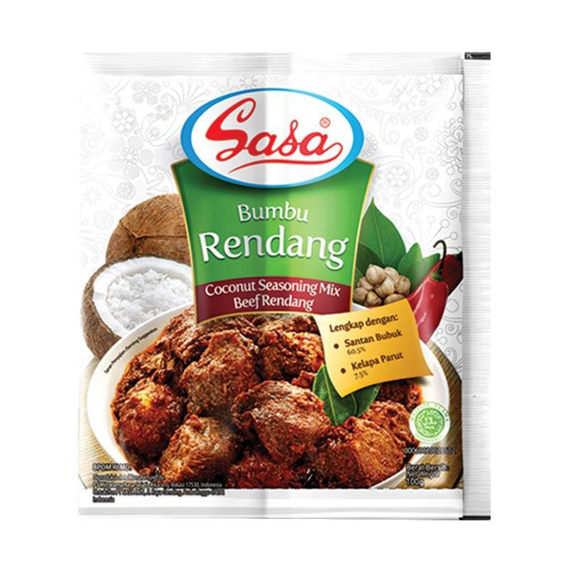
Bumbu Rendang
Merk | Harga | gram | Harga/gram | Harga per 50 gr
Indofood Rendang 50 g | Rp5,300 | 50 | 106.0 | Rp5,300
Munik Bumbu Rendang 115 g | Rp36,500 | 115 | 317.4 | Rp15,870
Mamasuka Bumbu Rendang 25 g | Rp3,383 | 25 | 135.3 | Rp6,767
Kokita Bumbu Rendang 60 g | Rp7,390 | 60 | 123.2 | Rp6,158
Bamboe Bumbu Rendang 35 gr | Rp6,000 | 35 | 171.4 | Rp8,571
Sasa Bumbu Rendang 36 gr | Rp5,900 | 36 | 163.9 | Rp8,194
 |  |  | HET Avg | Rp8,477
 |  |  | Price List | Rp6,781
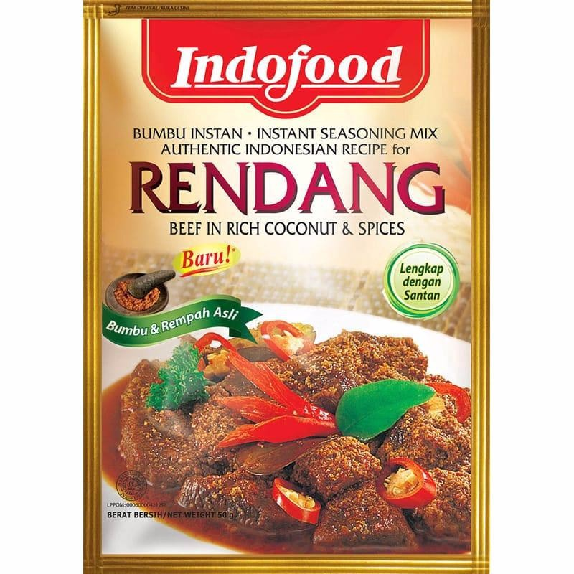
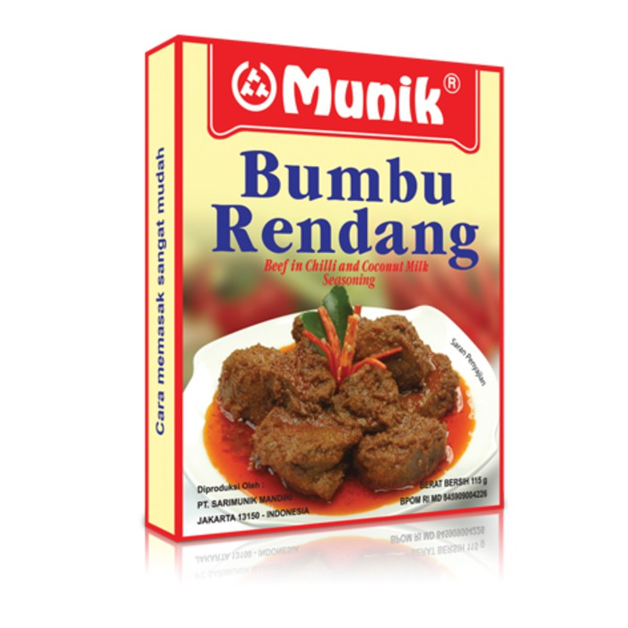
 |  |  | Bulatkan | Rp7,000

Market Potency
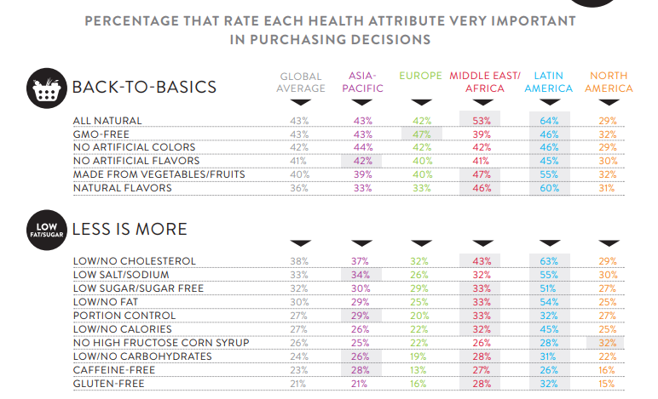
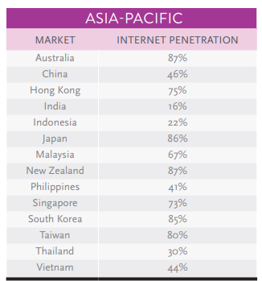
Jumlah penduduk Indonesia | 267,000,000
SES SU, U12 | 30% | Indonesian population
F, 25-50 | 38% | Indonesian population
Suka Memasak | 87%
Memasak menggunakan bumbu instan | 70% | *based on survey Jakpat Jun 2020
Menggunakan bumbu rendang | 70% | *TTB survey Jakpat sangat ingin membeli bumbu rendang 33,97% & 35,26%
Healthy Concern | 10%
Choose Tropicana Slim | 5%

Target market TS | 64,879 | persons

Consume TS
- 1 pack per bulan | 64,879 | portion

Price TS | IDR 7,000 | per portion

Sales potency | IDR 151,383,393 | per month

Pembulatan | 150,000,000 | per month

 |  |  | 464982 | 883883
 |  |  | 524826
 |  |  | 509726 | 6947659
 |  |  | 451364
 |  |  | 380792 | 10177924
 |  |  | 323266 | 3230265
 |  |  | 323266 | 68%
 |  |  | 267752
 |  |  | 284080
 |  |  | 375893
 |  |  | 2916139
 |  |  | 27.3%

Insight
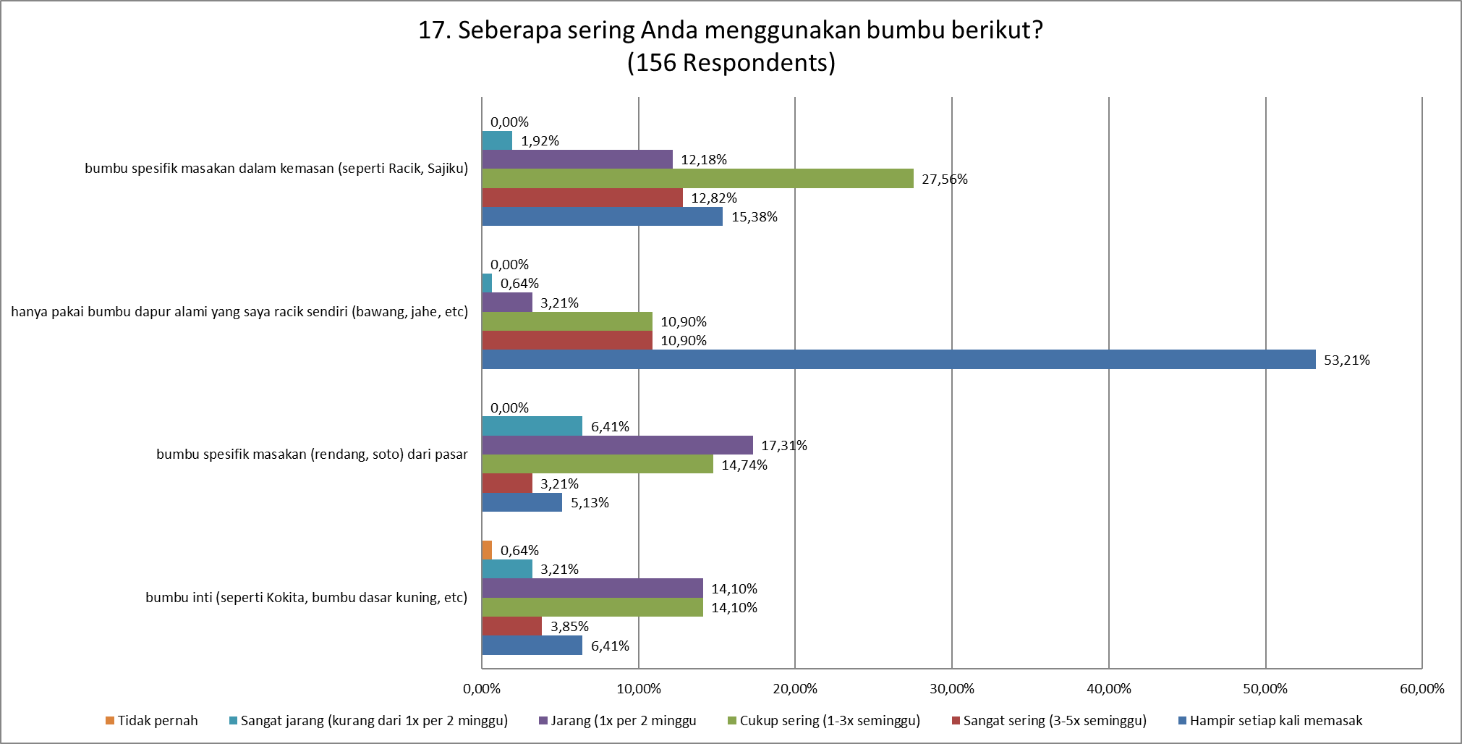
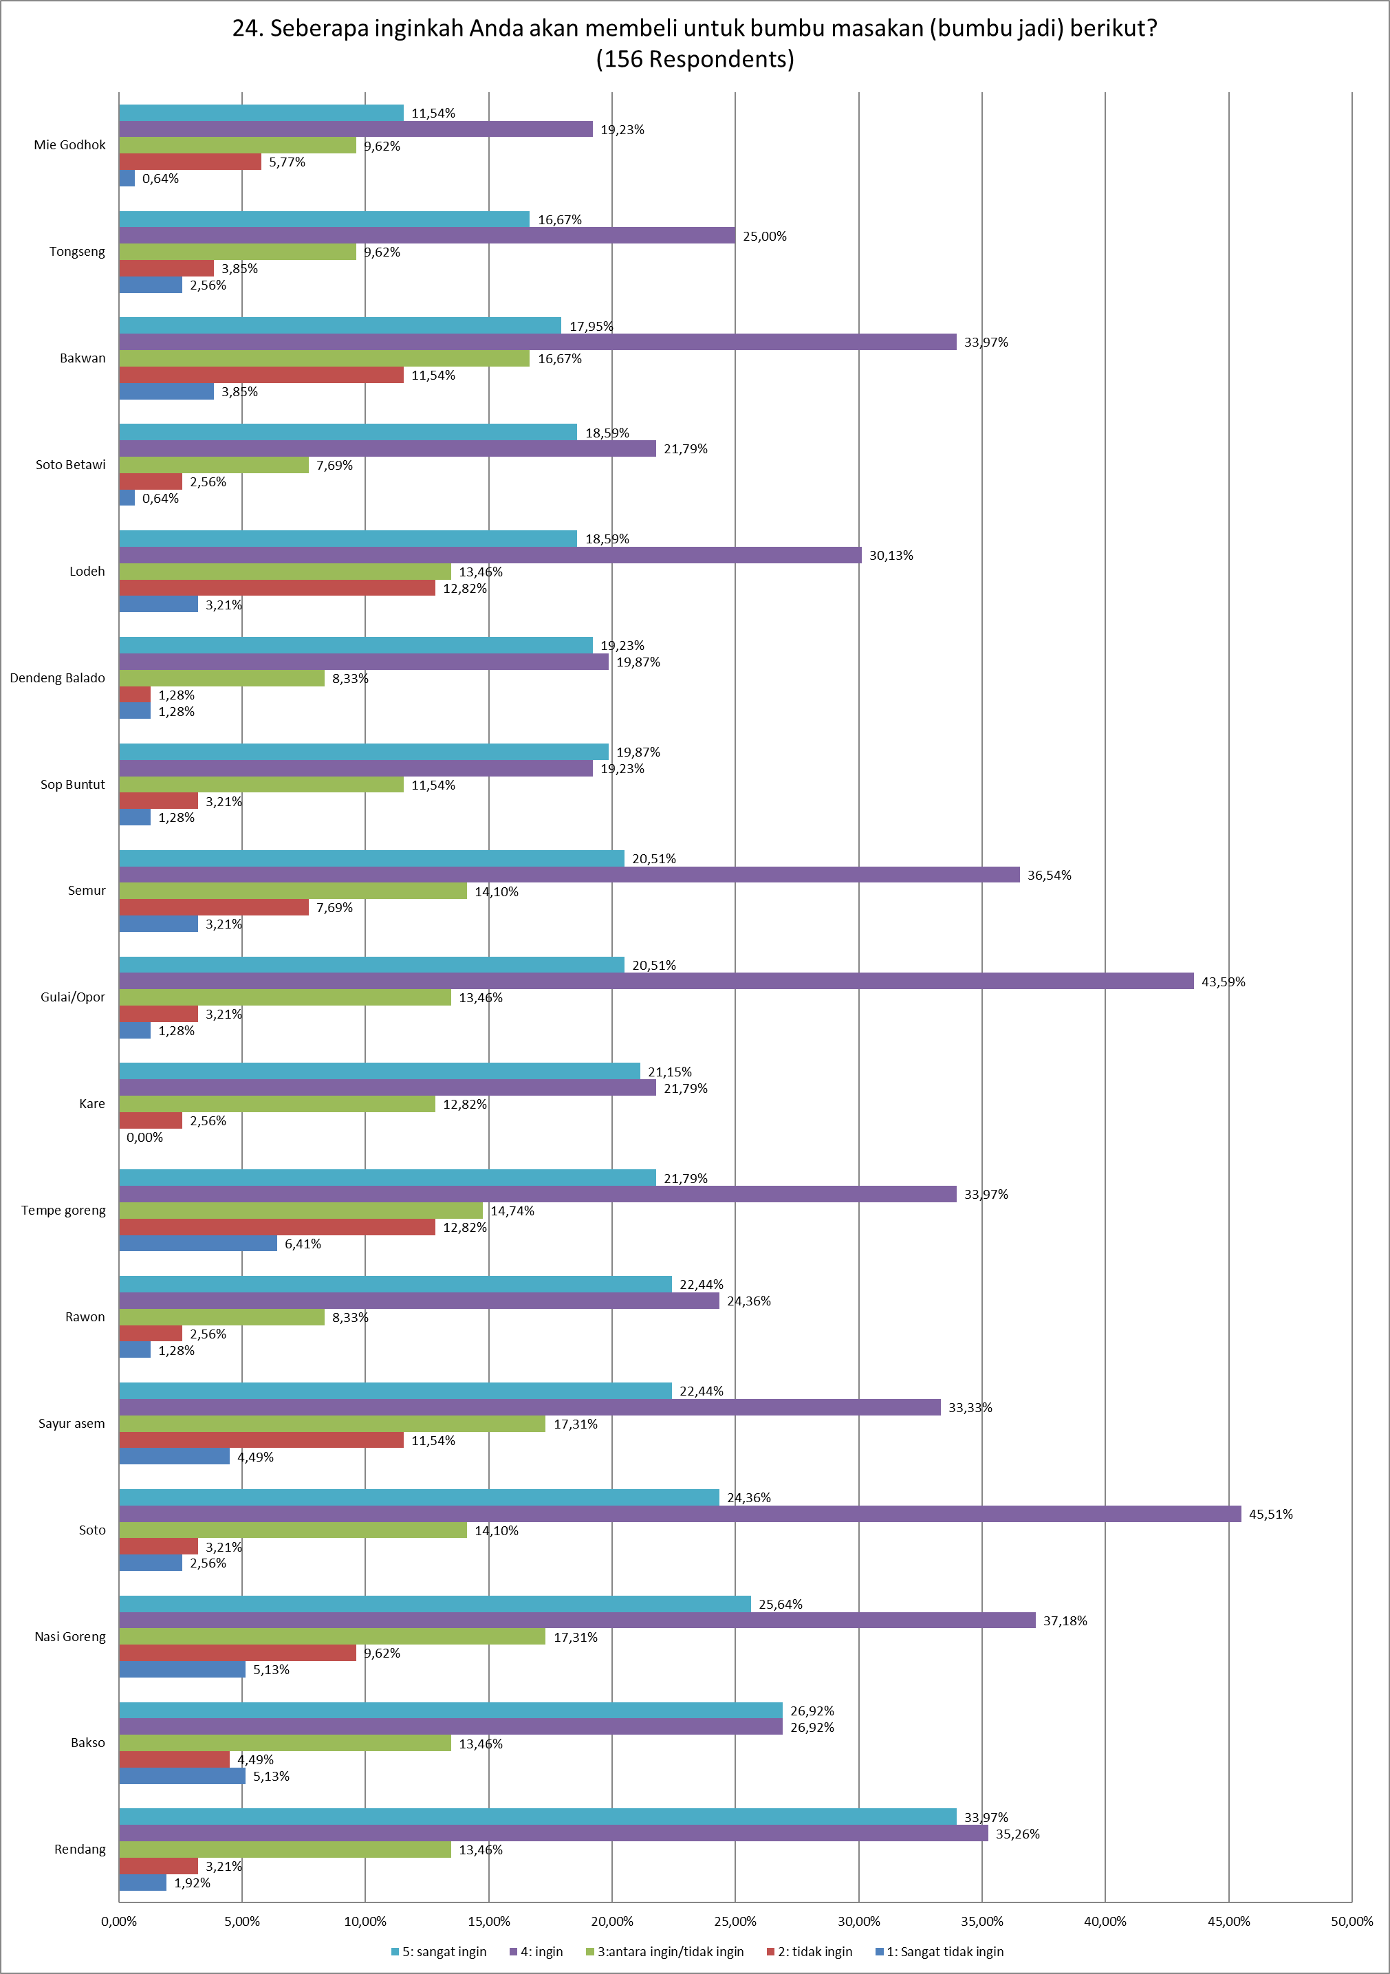
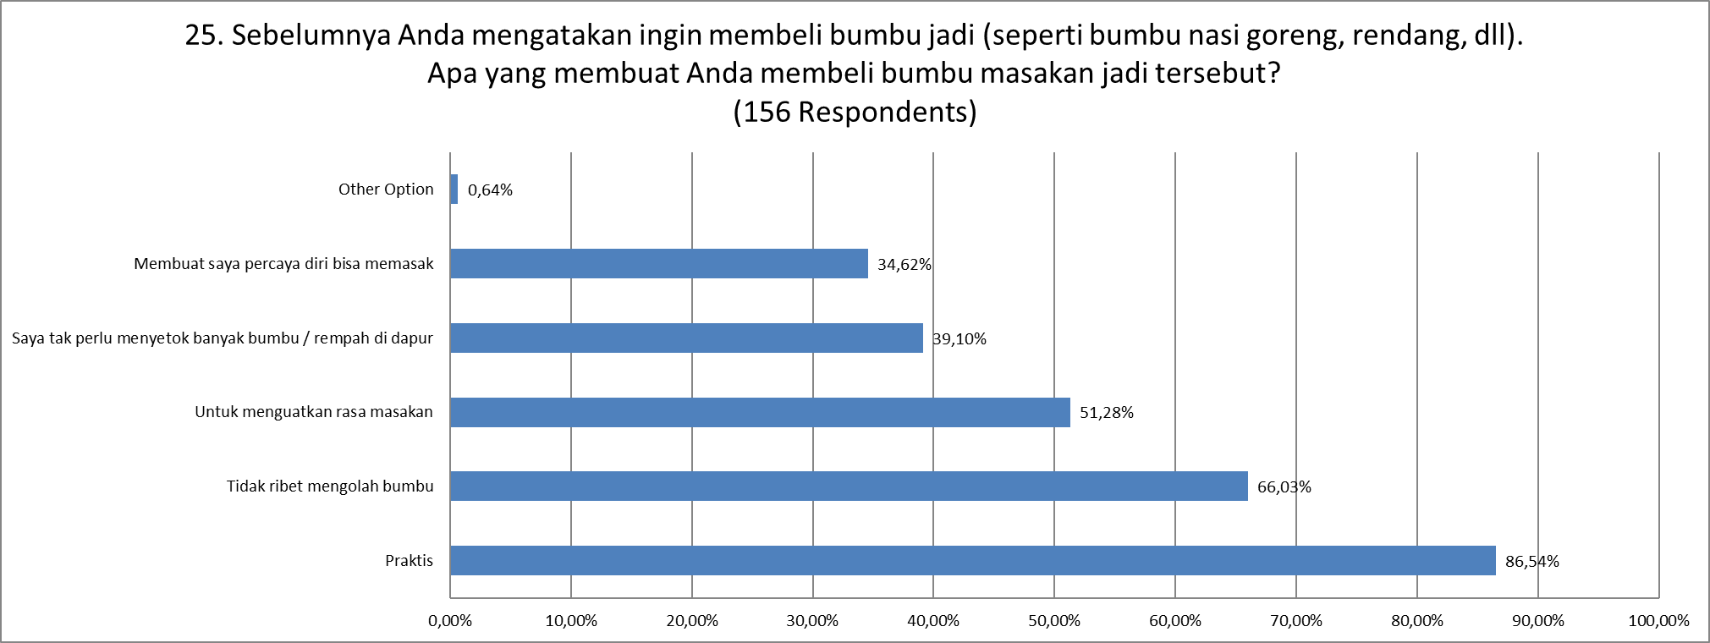
JAKPAT Survey Report: Bumbu Masak, Kecap, Sambal, Saus Juni 2020

